Hoja 1
 | HAMU1553617
 | fecha de salida BL | 14/02/2026 | VARDIT PUERTO LAREDO | DESADUANAMIENTO 20,000USD | ISF 350 USD | FELTE MARITIMO 5950USD
CONTROL | CONJ. DEP. CHAM Y SUD. DAMA; CHAM. CAB. | MODELO | DESCRIPCION | COMPOSICIÓN | PIEZAS TOTALES | TOTAL DE CAJAS | PIEZAS EN CAJA | PRECIO USD | IMPORTE TOTAL | CBM | DEMORAS | ALMACENAJES | FECHA DE LLEGADA AL ALMACEN
 | 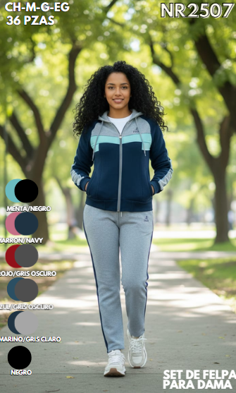 | NR-2507 | SET DE FELPA PARA DAMA, TRAINING SPORT BY NR | 100% POLIESTER | 1008 | 28 | 36 | $5.10 | $5,140.80 | 3.5
 | 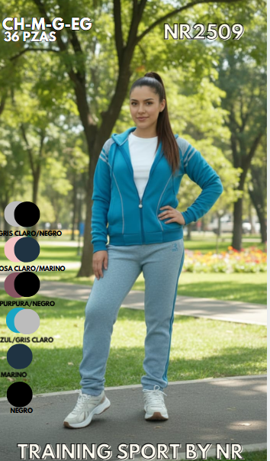 | NR2509 PACK A | SET DE FELPA PARA DAMA, TRAINING SPORT BY NR | 100% POLIESTER | 1008 | 28 | 36 | $5.10 | $5,140.80 | 3.5
 |  | NR2509 PACK B | SET DE FELPA PARA DAMA, TRAINING SPORT BY NR | 100% POLIESTER | 1008 | 28 | 36 | $5.10 | $5,140.80 | 3.6
 | 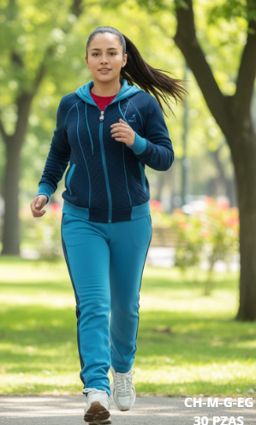 | NR2510 PACK A | SET DE FELPA PARA DAMA, TRAINING SPORT BY NR | 100% POLIESTER | 1008 | 28 | 36 | $5.10 | $5,140.80 | 3.5
 |  | NR2510 PACK B | SET DE FELPA PARA DAMA, TRAINING SPORT BY NR | 100% POLIESTER | 1008 | 28 | 36 | $5.10 | $5,140.80 | 3.5
 | 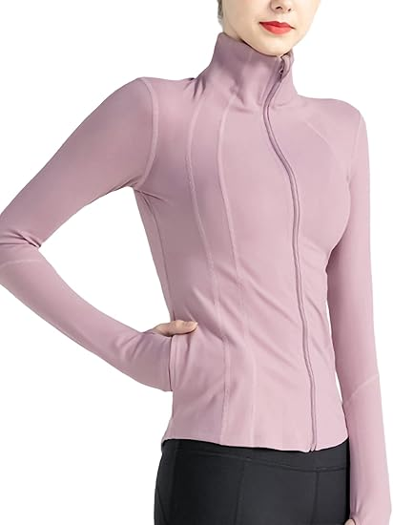 | JA26/01MSDLYC | SUDADERA YOGA PARA DAMA, AMERICAN NICE | 80% NYLON, 20% SPANDEX | 2076 | 44 | 48 | $6.80 | $14,116.80 | 2.64
 | 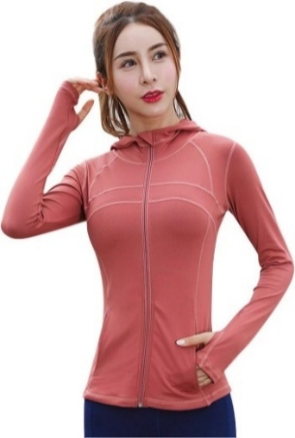 | JA26/02MSDLYC | SUDADERA YOGA CON GORRO PARA DAMA, AMERICAN NICE | 80% NYLON, 20% SPANDEX | 2008 | 42 | 48 | $7.00 | $14,056.00 | 2.80
 | 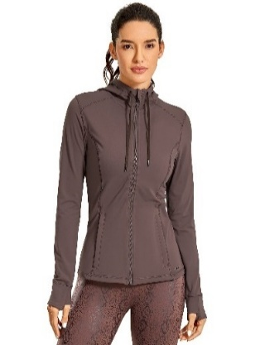 | JA26/03MSDLYC | SUDADERA YOGA PARA DAMA, AMERICAN NICE | 80% NYLON, 20% SPANDEX | 2033 | 43 | 48 | $6.80 | $13,824.40 | 2.58
 | 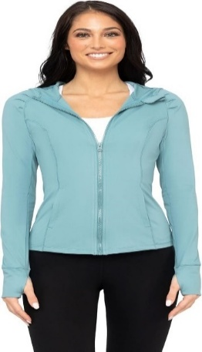 | JA26/04MSDLYC | SUDADERA YOGA CON GORRO PARA DAMA, AMERICAN NICE | 80% NYLON, 20% SPANDEX | 1997 | 42 | 48 | $7.00 | $13,979.00 | 2.80
 |  | JA26/05MSDLYC | SUDADERA YOGA CON GORRO PARA DAMA, AMERICAN NICE | 92% POLIESTER, 8% SPANDEX | 2041 | 43 | 48 | $6.90 | $14,082.90 | 3.01
 | 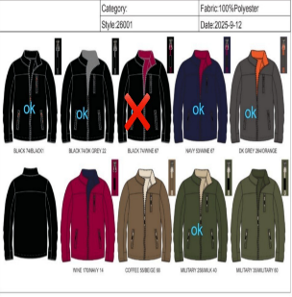 | JA25/17HC | MENS SWEATSHIRT, AMERICAN NICE | 100% POLIESTER | 2554 | 85 | 30 | $6.50 | $16,601.00 | 9.86
 | 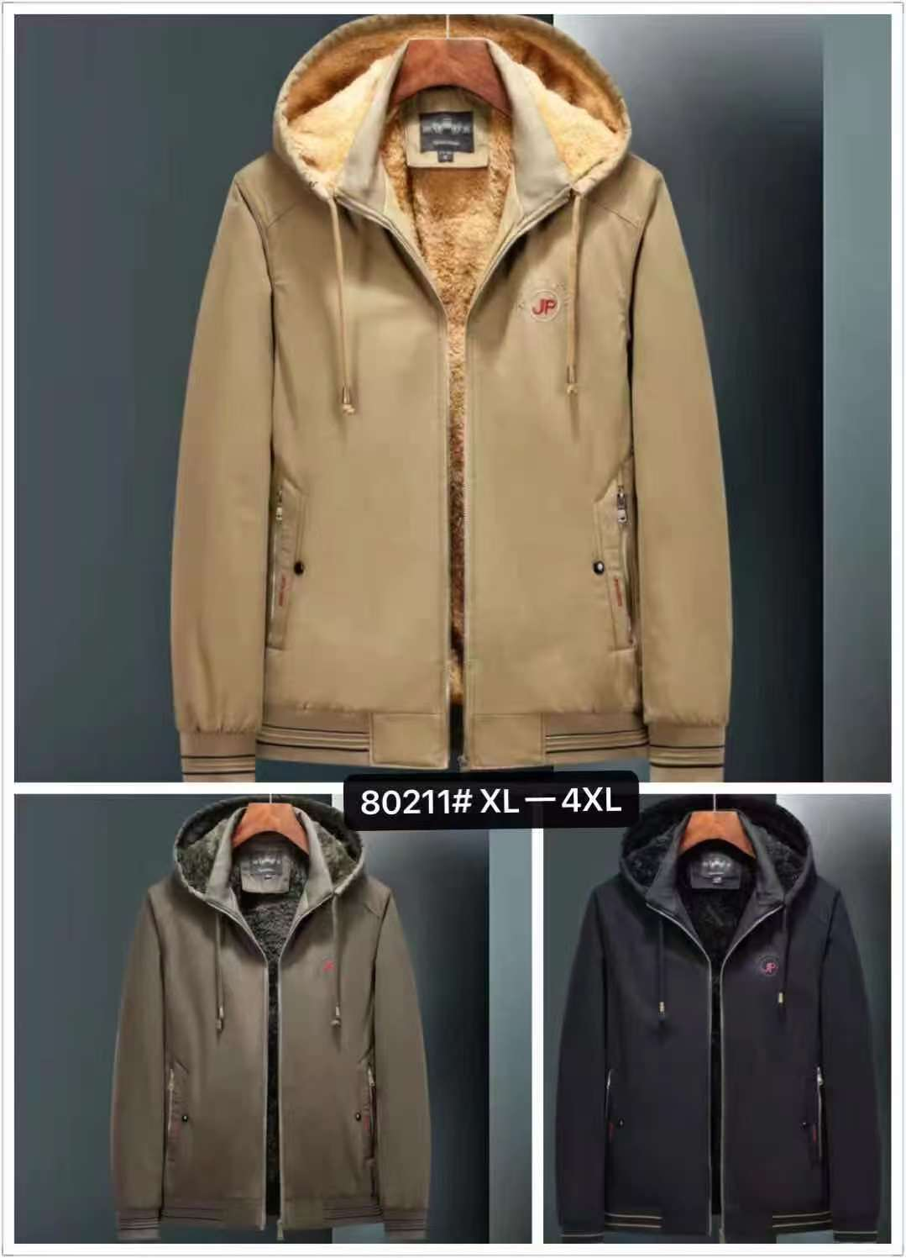 | JK26/01HC | CHAMARRA CABALLERO, IDOL NAVY | EXTERIOR:100% ALGODÓN, FORRO:100% POLIESTER | 468 | 13 | 36 | $12.65 | $5,920.20 | 3
 | 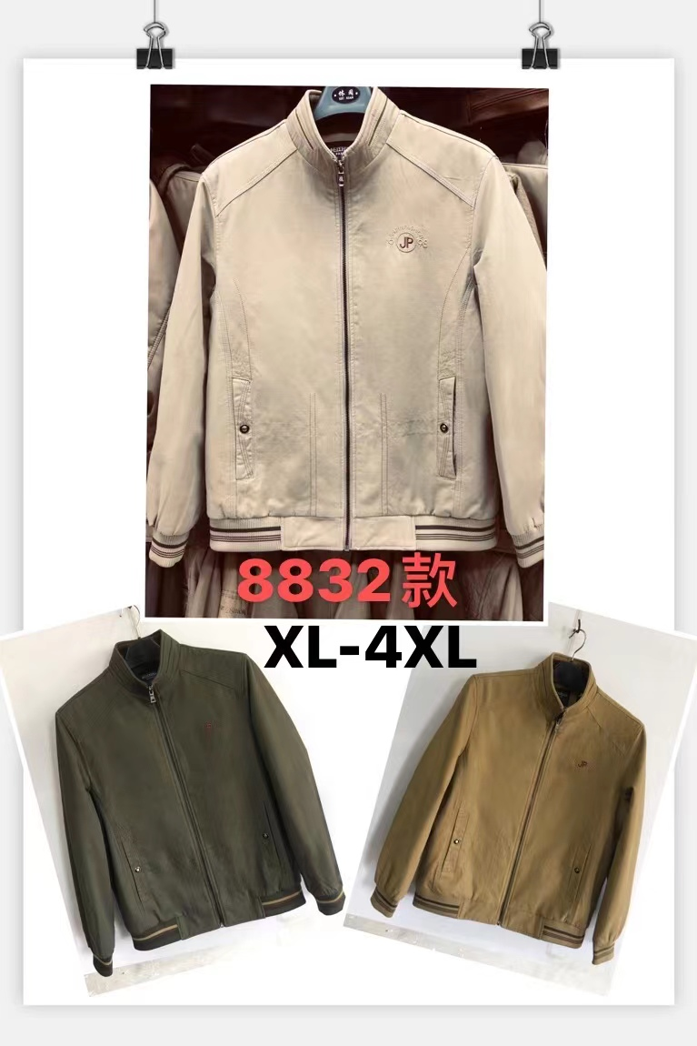 | JK26/02HC | CHAMARRA CABALLERO, IDOL NAVY | EXTERIOR:100% ALGODÓN, FORRO:100% POLIESTER | 468 | 13 | 36 | $11.91 | $5,573.88 | 3
 | 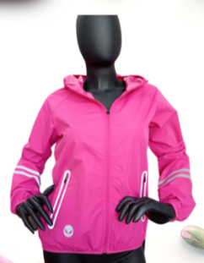 | JA24/2DAW | ROMPEVIENTOS, AMERICAN NICE | 100% POLIESTER | 789 | 11 | 72 | $4.75 | $3,747.75 | 0.86
 |  | JE25/11HTS -PACK A | SOBRECAMISA CON GORRO DE FELPA UNISEX, IDOL NAVY | 40% ALGODÓN 60% POLIESTER | 764 | 16 | 49 | $5.14 | $3,926.96 | 3.7855
 | 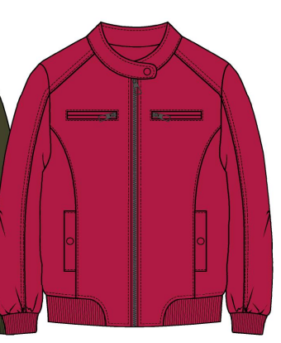 | JE318/1DTS | ROMPEVIENTOS PIEL DE DURAZNO CON RIB EN CINTURA, LOVE FREE | 85% POLIESTER 15%POLIAMIDA | 3860 | 64 | 60 | $4.93 | $19,029.80 | 6.33651
 | 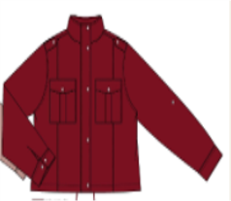 | JE26/01MW | ROMPEVIENTOS PIEL DE DURAZNO CON AJUSTADOR EN CINTURA PARA DAMA, LOVE FREE | 85% POLIESTER 15%POLIAMIDA | 2509 | 42 | 60 | $6.45 | $16,183.05 | 4.1412
 |  |  |  |  | 26607 | 598 |  |  | $166,745.74

 |  |  |  |  |  |  |  | BALANCE
 |  |  |  |  |  |  |  | DIFERENCIA | $166,745.74

